Sheet1
５．台風（平成26年）
台風 | 台風が最も 接近した月日 | 最低海面気圧 |  | 最 大 風 速 |  |  | 最大瞬間 | 総降水量
 |  | 気圧（hPa） | 起時 | 風速(m/s) | 風向 | 起時 | 風速(m/s) | (mm)
第8号 | 2014-07-10 | 985.9 | 10日 04時33分 | 11.4 | 南東 | 9日 17時17分 | 18.2 | 158.5
 | 台風の経路概略 |  |  |  | 九州地方の主な被害
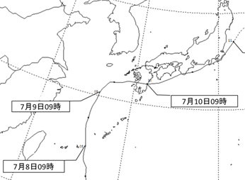
台風経路図
 |  |  |  |  | 台風が上陸した鹿児島県では、負傷者6名、住家の一部損壊（13件）の被害が発生しました。 ※総降水量期間：7月6日～7月11日

台風 | 台風が最も 接近した月日 | 最低海面気圧 |  | 最 大 風 速 |  |  | 最大瞬間 | 総降水量
 |  | 気圧（hPa） | 起時 | 風速(m/s) | 風向 | 起時 | 風速(m/s) | (mm)
第11号 | 2014-08-09 | 991.4 | 9日 17時38分 | 15.0 | 北東 | 9日 11時32分 | 20.7 | 0.5
 | 台風の経路概略 |  |  |  | 九州地方の主な被害
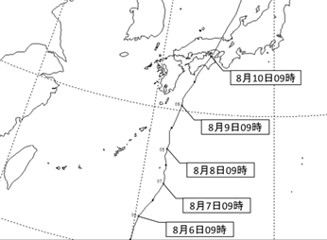
台風経路図
 |  |  |  |  | 大分県では、負傷者（軽傷）３名、道路損壊28箇所の被害が発生しました。 ※総降水量期間：8月7日～8月11日

台風 | 台風が最も 接近した月日 | 最低海面気圧 |  | 最 大 風 速 |  |  | 最大瞬間 | 総降水量
 |  | 気圧（hPa） | 起時 | 風速(m/s) | 風向 | 起時 | 風速(m/s) | (mm)
第19号 | 2014-10-13 | 988.9 | 13日 12時20分 | 18.5 | 北 | 13日 14時49分 | 33.2 | 51.0
 | 台風の経路概略 |  |  |  | 九州地方の主な被害
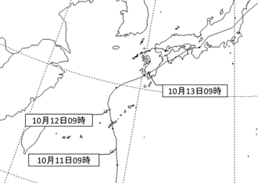
台風経路図
 |  |  |  |  | 台風が上陸した鹿児島県では、重傷者4名、軽傷者5名の人的被害が発生しました。また、与論町を中心に住家の一部損壊の被害が多数発生しました。 大川市では、負傷者（重傷）1名の被害が発生しました。 ※総降水量期間：10月12日～10月14日

 |  |  |  |  |  | 資料提供：福岡管区気象台

（注）最低海面気圧、最大風速、最大瞬間風速、総降水量は、大川市に最も近い気象官署である佐賀地方気象台の観測値を用いた。

